Sheet1
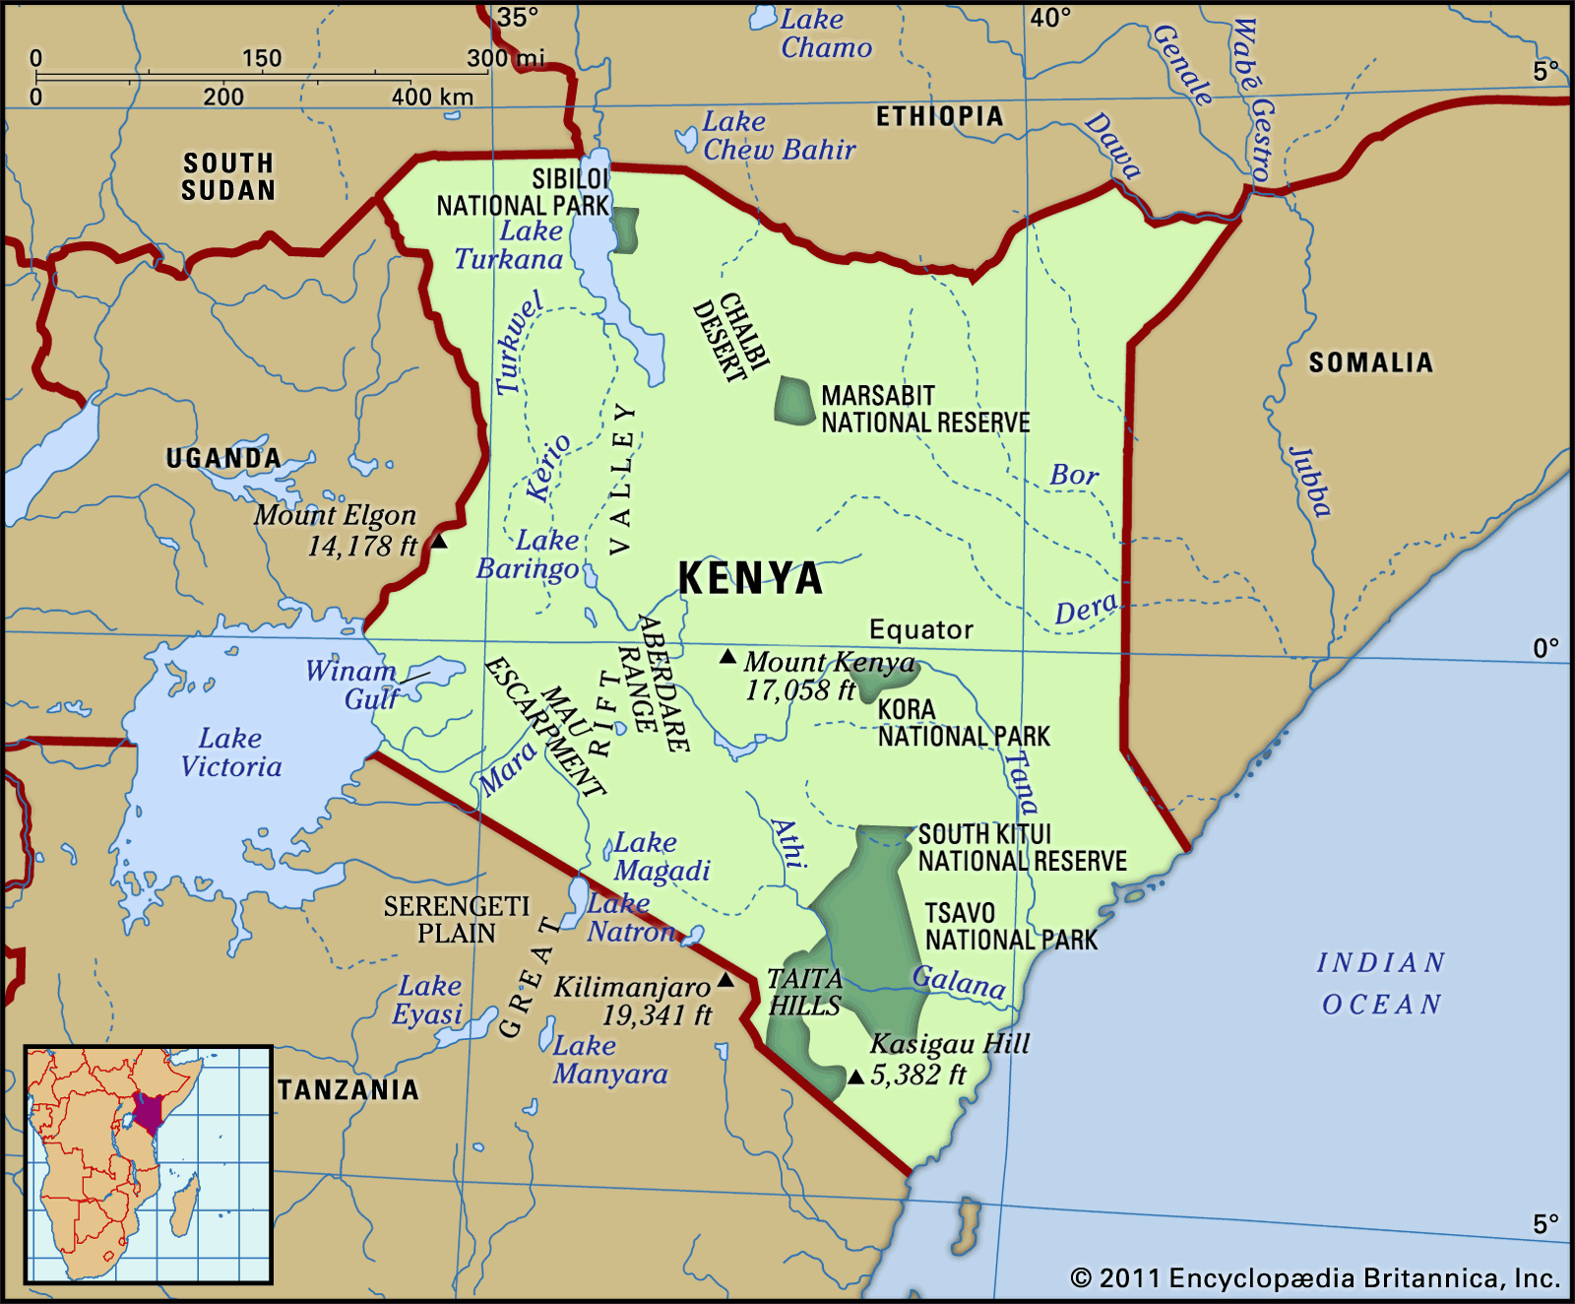
date | latitude | longitude | price
2006-01-15 | -4.05 | 39.666667 | 0.2235 | Y = 0.00467x + 0.352
2006-01-15 | -1.283333 | 36.816667 | 0.2145
2006-01-15 | -0.1 | 34.75 | 0.2055
The relationship between the price and latitude
2006-01-15 | 0.516667 | 35.283333 | 0.1796
2006-02-15 | -4.05 | 39.666667 | 0.2299
2006-02-15 | -1.283333 | 36.816667 | 0.2299
2006-02-15 | -0.1 | 34.75 | 0.2499
2006-02-15 | 0.516667 | 35.283333 | 0.1839
2006-03-15 | -4.05 | 39.666667 | 0.236
2006-03-15 | -1.283333 | 36.816667 | 0.235
2006-03-15 | -0.1 | 34.75 | 0.205
2006-03-15 | 0.516667 | 35.283333 | 0.185
2006-04-15 | -4.05 | 39.666667 | 0.24
2006-04-15 | -1.283333 | 36.816667 | 0.238
2006-04-15 | -0.1 | 34.75 | 0.2321
2006-04-15 | 0.516667 | 35.283333 | 0.1984
2006-05-15 | -4.05 | 39.666667 | 0.2798
2006-05-15 | -1.283333 | 36.816667 | 0.2591
2006-05-15 | -0.1 | 34.75 | 0.2746
2006-05-15 | 0.516667 | 35.283333 | 0.228
2006-06-15 | -4.05 | 39.666667 | 0.2864
2006-06-15 | -1.283333 | 36.816667 | 0.2417
2006-06-15 | -0.1 | 34.75 | 0.275
2006-06-15 | 0.516667 | 35.283333 | 0.2427
2006-07-15 | -4.05 | 39.666667 | 0.2701
2006-07-15 | -1.283333 | 36.816667 | 0.2523
2006-07-15 | -0.1 | 34.75 | 0.234
2006-07-15 | 0.516667 | 35.283333 | 0.2245
2006-08-15 | -4.05 | 39.666667 | 0.2113
2006-08-15 | -1.283333 | 36.816667 | 0.2416
2006-08-15 | -0.1 | 34.75 | 0.2104
2006-08-15 | 0.516667 | 35.283333 | 0.2358
2006-09-15 | -4.05 | 39.666667 | 0.162
2006-09-15 | -1.283333 | 36.816667 | 0.2037
2006-09-15 | -0.1 | 34.75 | 0.1872
2006-09-15 | 0.516667 | 35.283333 | 0.1724
2006-10-15 | -4.05 | 39.666667 | 0.1726
2006-10-15 | -1.283333 | 36.816667 | 0.1982
2006-10-15 | -0.1 | 34.75 | 0.1889
2006-10-15 | 0.516667 | 35.283333 | 0.1626
2006-11-15 | -4.05 | 39.666667 | 0.1796
2006-11-15 | -1.283333 | 36.816667 | 0.2009
2006-11-15 | -0.1 | 34.75 | 0.1983
2006-11-15 | 0.516667 | 35.283333 | 0.1544
2006-12-15 | -4.05 | 39.666667 | 0.184
2006-12-15 | -1.283333 | 36.816667 | 0.1928
2006-12-15 | -0.1 | 34.75 | 0.2203
2006-12-15 | 0.516667 | 35.283333 | 0.1628
2007-01-15 | -4.05 | 39.666667 | 0.1685
2007-01-15 | -1.283333 | 36.816667 | 0.2166
2007-01-15 | -0.1 | 34.75 | 0.2234
2007-01-15 | 0.516667 | 35.283333 | 0.1546
2007-02-15 | -4.05 | 39.666667 | 0.1785
2007-02-15 | -1.283333 | 36.816667 | 0.2142
2007-02-15 | -0.1 | 34.75 | 0.2253
2007-02-15 | 0.516667 | 35.283333 | 0.152
2007-03-15 | -4.05 | 39.666667 | 0.1655
2007-03-15 | -1.283333 | 36.816667 | 0.1922
2007-03-15 | -0.1 | 34.75 | 0.2177
2007-03-15 | 0.516667 | 35.283333 | 0.1564
2007-04-15 | -4.05 | 39.666667 | 0.1705
2007-04-15 | -1.283333 | 36.816667 | 0.1854
2007-04-15 | -0.1 | 34.75 | 0.1941
2007-04-15 | 0.516667 | 35.283333 | 0.1862
2007-05-15 | -4.05 | 39.666667 | 0.1746
2007-05-15 | -1.283333 | 36.816667 | 0.2029
2007-05-15 | -0.1 | 34.75 | 0.2137
2007-05-15 | 0.516667 | 35.283333 | 0.1881
2007-06-15 | -4.05 | 39.666667 | 0.1998
2007-06-15 | -1.283333 | 36.816667 | 0.2
2007-06-15 | -0.1 | 34.75 | 0.2147
2007-06-15 | 0.516667 | 35.283333 | 0.1997
2007-07-15 | -4.05 | 39.666667 | 0.197
2007-07-15 | -1.283333 | 36.816667 | 0.2
2007-07-15 | -0.1 | 34.75 | 0.22
2007-07-15 | 0.516667 | 35.283333 | 0.1955
2007-08-15 | -4.05 | 39.666667 | 0.1991
2007-08-15 | -1.283333 | 36.816667 | 0.1991
2007-08-15 | -0.1 | 34.75 | 0.2322
2007-08-15 | 0.516667 | 35.283333 | 0.1969
2007-09-15 | -4.05 | 39.666667 | 0.2036
2007-09-15 | -1.283333 | 36.816667 | 0.2014
2007-09-15 | -0.1 | 34.75 | 0.2084
2007-09-15 | 0.516667 | 35.283333 | 0.1894
2007-10-15 | -4.05 | 39.666667 | 0.1984
2007-10-15 | -1.283333 | 36.816667 | 0.2032
2007-10-15 | -0.1 | 34.75 | 0.2091
2007-10-15 | 0.516667 | 35.283333 | 0.2007
2007-11-15 | -4.05 | 39.666667 | 0.2102
2007-11-15 | -1.283333 | 36.816667 | 0.207
2007-11-15 | -0.1 | 34.75 | 0.2161
2007-11-15 | 0.516667 | 35.283333 | 0.2049
2007-12-15 | -4.05 | 39.666667 | 0.2216
2007-12-15 | -1.283333 | 36.816667 | 0.2008
2007-12-15 | -0.1 | 34.75 | 0.2073
2007-12-15 | 0.516667 | 35.283333 | 0.2073
2008-01-15 | -4.05 | 39.666667 | 0.2323
2008-01-15 | -1.283333 | 36.816667 | 0.2249
2008-02-15 | -4.05 | 39.666667 | 0.2197
2008-02-15 | -1.283333 | 36.816667 | 0.22
2008-02-15 | -0.28296 | 36.0744 | 0.1859
2008-03-15 | -4.05 | 39.666667 | 0.2353
2008-03-15 | -1.283333 | 36.816667 | 0.2281
2008-03-15 | -0.28296 | 36.0744 | 0.2042
2008-04-15 | -4.05 | 39.666667 | 0.2837
2008-04-15 | -1.283333 | 36.816667 | 0.2649
2008-04-15 | -0.1 | 34.75 | 0.324
2008-04-15 | -0.28296 | 36.0744 | 0.2645
2008-04-15 | 0.516667 | 35.283333 | 0.2559
2008-05-15 | -4.05 | 39.666667 | 0.3382
2008-05-15 | -1.283333 | 36.816667 | 0.338
2008-05-15 | -0.1 | 34.75 | 0.4218
2008-05-15 | -0.28296 | 36.0744 | 0.3259
2008-05-15 | 0.516667 | 35.283333 | 0.3184
2008-06-15 | -4.05 | 39.666667 | 0.356
2008-06-15 | -1.283333 | 36.816667 | 0.3709
2008-06-15 | -0.1 | 34.75 | 0.3712
2008-06-15 | -0.28296 | 36.0744 | 0.3338
2008-06-15 | 0.516667 | 35.283333 | 0.3046
2008-07-15 | -4.05 | 39.666667 | 0.3381
2008-07-15 | -1.283333 | 36.816667 | 0.3145
2008-07-15 | -0.1 | 34.75 | 0.3698
2008-07-15 | -0.28296 | 36.0744 | 0.3256
2008-07-15 | 0.516667 | 35.283333 | 0.2721
2008-08-15 | -4.05 | 39.666667 | 0.3449
2008-08-15 | -1.283333 | 36.816667 | 0.3376
2008-08-15 | -0.1 | 34.75 | 0.3589
2008-08-15 | -0.28296 | 36.0744 | 0.3413
2008-08-15 | 0.516667 | 35.283333 | 0.3024
2008-09-15 | -4.05 | 39.666667 | 0.317
2008-09-15 | -1.283333 | 36.816667 | 0.304
2008-09-15 | -0.1 | 34.75 | 0.3315
2008-09-15 | -0.28296 | 36.0744 | 0.3155
2008-09-15 | 0.516667 | 35.283333 | 0.3492
2008-10-15 | -4.05 | 39.666667 | 0.323
2008-10-15 | -1.283333 | 36.816667 | 0.332
2008-10-15 | -0.1 | 34.75 | 0.32
2008-10-15 | -0.28296 | 36.0744 | 0.3181
2008-10-15 | 0.516667 | 35.283333 | 0.2973
2008-11-15 | -4.05 | 39.666667 | 0.3287
2008-11-15 | -1.283333 | 36.816667 | 0.3487
2008-11-15 | -0.1 | 34.75 | 0.335
2008-11-15 | -0.28296 | 36.0744 | 0.3059
2008-11-15 | 0.516667 | 35.283333 | 0.272
2008-12-15 | -4.05 | 39.666667 | 0.3435
2008-12-15 | -1.283333 | 36.816667 | 0.3526
2008-12-15 | -0.1 | 34.75 | 0.3941
2008-12-15 | -0.28296 | 36.0744 | 0.3099
2008-12-15 | 0.516667 | 35.283333 | 0.2345
2009-01-15 | -4.05 | 39.666667 | 0.3283
2009-01-15 | -1.283333 | 36.816667 | 0.2999
2009-01-15 | -0.1 | 34.75 | 0.3775
2009-01-15 | -0.28296 | 36.0744 | 0.2814
2009-01-15 | 0.516667 | 35.283333 | 0.2249
2009-02-15 | -4.05 | 39.666667 | 0.3659
2009-02-15 | -1.283333 | 36.816667 | 0.3289
2009-02-15 | -0.1 | 34.75 | 0.3817
2009-02-15 | -0.28296 | 36.0744 | 0.309
2009-02-15 | 0.516667 | 35.283333 | 0.2969
2009-03-15 | -4.05 | 39.666667 | 0.3521
2009-03-15 | -1.283333 | 36.816667 | 0.3707
2009-03-15 | -0.1 | 34.75 | 0.3818
2009-03-15 | -0.28296 | 36.0744 | 0.3417
2009-03-15 | 0.516667 | 35.283333 | 0.369
2009-04-15 | -4.05 | 39.666667 | 0.3278
2009-04-15 | -1.283333 | 36.816667 | 0.3774
2009-04-15 | -0.1 | 34.75 | 0.3636
2009-04-15 | -0.28296 | 36.0744 | 0.3648
2009-04-15 | 0.516667 | 35.283333 | 0.3638
2009-05-15 | -4.05 | 39.666667 | 0.3462
2009-05-15 | -1.283333 | 36.816667 | 0.4479
2009-05-15 | -0.1 | 34.75 | 0.3824
2009-05-15 | -0.28296 | 36.0744 | 0.4101
2009-05-15 | 0.516667 | 35.283333 | 0.3873
2009-06-15 | -4.05 | 39.666667 | 0.3356
2009-06-15 | -1.283333 | 36.816667 | 0.3938
2009-06-15 | -0.1 | 34.75 | 0.3492
2009-06-15 | -0.28296 | 36.0744 | 0.3939
2009-06-15 | 0.516667 | 35.283333 | 0.3843
2009-07-15 | -4.05 | 39.666667 | 0.3226
2009-07-15 | -1.283333 | 36.816667 | 0.3804
2009-07-15 | -0.1 | 34.75 | 0.3597
2009-07-15 | -0.28296 | 36.0744 | 0.378
2009-07-15 | 0.516667 | 35.283333 | 0.4081
2009-08-15 | -4.05 | 39.666667 | 0.3059
2009-08-15 | -1.283333 | 36.816667 | 0.3563
2009-08-15 | -0.1 | 34.75 | 0.4171
2009-08-15 | -0.28296 | 36.0744 | 0.4096
2009-08-15 | 0.516667 | 35.283333 | 0.4422
2009-09-15 | -4.05 | 39.666667 | 0.3133
2009-09-15 | -1.283333 | 36.816667 | 0.3948
2009-09-15 | -0.1 | 34.75 | 0.3667
2009-09-15 | -0.28296 | 36.0744 | 0.3517
2009-09-15 | 0.516667 | 35.283333 | 0.4257
2009-10-15 | -4.05 | 39.666667 | 0.3421
2009-10-15 | -1.283333 | 36.816667 | 0.3589
2009-10-15 | -0.1 | 34.75 | 0.3628
2009-10-15 | -0.28296 | 36.0744 | 0.3429
2009-11-15 | -4.05 | 39.666667 | 0.3386
2009-11-15 | -1.283333 | 36.816667 | 0.3587
2009-11-15 | -0.1 | 34.75 | 0.3488
2009-11-15 | -0.28296 | 36.0744 | 0.3274
2009-12-15 | -4.05 | 39.666667 | 0.3503
2009-12-15 | -1.283333 | 36.816667 | 0.4079
2009-12-15 | -0.1 | 34.75 | 0.3654
2009-12-15 | -0.28296 | 36.0744 | 0.3414
2009-12-15 | 0.516667 | 35.283333 | 0.3329
2010-01-15 | -4.05 | 39.666667 | 0.3479
2010-01-15 | -1.283333 | 36.816667 | 0.3766
2010-01-15 | -0.1 | 34.75 | 0.3645
2010-01-15 | -0.28296 | 36.0744 | 0.3415
2010-01-15 | 0.516667 | 35.283333 | 0.3337
2010-02-15 | -4.05 | 39.666667 | 0.3134
2010-02-15 | -1.283333 | 36.816667 | 0.3196
2010-02-15 | -0.1 | 34.75 | 0.3493
2010-02-15 | -0.28296 | 36.0744 | 0.3254
2010-02-15 | 0.516667 | 35.283333 | 0.2994
2010-03-15 | -4.05 | 39.666667 | 0.2899
2010-03-15 | -1.283333 | 36.816667 | 0.3098
2010-03-15 | -0.1 | 34.75 | 0.3383
2010-03-15 | -0.28296 | 36.0744 | 0.2773
2010-03-15 | 0.516667 | 35.283333 | 0.2929
2010-04-15 | -4.05 | 39.666667 | 0.2463
2010-04-15 | -1.283333 | 36.816667 | 0.2908
2010-04-15 | -0.1 | 34.75 | 0.3375
2010-04-15 | -0.28296 | 36.0744 | 0.245
2010-04-15 | 0.516667 | 35.283333 | 0.3135
2010-05-15 | -4.05 | 39.666667 | 0.2315
2010-05-15 | -1.283333 | 36.816667 | 0.2447
2010-05-15 | -0.1 | 34.75 | 0.2386
2010-05-15 | -0.28296 | 36.0744 | 0.2421
2010-05-15 | 0.516667 | 35.283333 | 0.2738
2010-06-15 | -4.05 | 39.666667 | 0.2087
2010-06-15 | -1.283333 | 36.816667 | 0.2319
2010-06-15 | -0.1 | 34.75 | 0.2341
2010-06-15 | -0.28296 | 36.0744 | 0.2062
2010-06-15 | 0.516667 | 35.283333 | 0.2621
2010-07-15 | -4.05 | 39.666667 | 0.1997
2010-07-15 | -1.283333 | 36.816667 | 0.1753
2010-07-15 | -0.1 | 34.75 | 0.2115
2010-07-15 | -0.28296 | 36.0744 | 0.1995
2010-07-15 | 0.516667 | 35.283333 | 0.1622
2010-08-15 | -4.05 | 39.666667 | 0.1891
2010-08-15 | -1.283333 | 36.816667 | 0.1891
2010-08-15 | -0.1 | 34.75 | 0.2085
2010-08-15 | -0.28296 | 36.0744 | 0.1644
2010-08-15 | 0.516667 | 35.283333 | 0.1504
2010-09-15 | -4.05 | 39.666667 | 0.1934
2010-09-15 | -1.283333 | 36.816667 | 0.2176
2010-09-15 | -0.1 | 34.75 | 0.2266
2010-09-15 | -0.28296 | 36.0744 | 0.1703
2010-09-15 | 0.516667 | 35.283333 | 0.1572
2010-10-15 | -4.05 | 39.666667 | 0.1638
2010-10-15 | -1.283333 | 36.816667 | 0.2101
2010-10-15 | -0.1 | 34.75 | 0.2261
2010-10-15 | -0.28296 | 36.0744 | 0.1554
2010-10-15 | 0.516667 | 35.283333 | 0.1619
2010-11-15 | -4.05 | 39.666667 | 0.2028
2010-11-15 | -1.283333 | 36.816667 | 0.2113
2010-11-15 | -0.1 | 34.75 | 0.2414
2010-11-15 | -0.28296 | 36.0744 | 0.1662
2010-11-15 | 0.516667 | 35.283333 | 0.1591
2010-12-15 | -4.05 | 39.666667 | 0.213
2010-12-15 | -1.283333 | 36.816667 | 0.2113
2010-12-15 | -0.1 | 34.75 | 0.2382
2010-12-15 | -0.28296 | 36.0744 | 0.1722
2010-12-15 | 0.516667 | 35.283333 | 0.1665
2011-01-15 | -4.05 | 39.666667 | 0.2129
2011-01-15 | -1.283333 | 36.816667 | 0.2074
2011-01-15 | -0.1 | 34.75 | 0.2332
2011-01-15 | -0.28296 | 36.0744 | 0.1733
2011-01-15 | 0.516667 | 35.283333 | 0.1604
2011-02-15 | -4.05 | 39.666667 | 0.2779
2011-02-15 | -1.283333 | 36.816667 | 0.2579
2011-02-15 | -0.1 | 34.75 | 0.2718
2011-02-15 | -0.28296 | 36.0744 | 0.2214
2011-02-15 | 0.516667 | 35.283333 | 0.236
2011-03-15 | -4.05 | 39.666667 | 0.2863
2011-03-15 | -1.283333 | 36.816667 | 0.2733
2011-03-15 | -0.1 | 34.75 | 0.2934
2011-03-15 | -0.28296 | 36.0744 | 0.2407
2011-03-15 | 0.516667 | 35.283333 | 0.2546
2011-04-15 | -4.05 | 39.666667 | 0.3491
2011-04-15 | -1.283333 | 36.816667 | 0.3286
2011-04-15 | -0.1 | 34.75 | 0.397
2011-04-15 | -0.28296 | 36.0744 | 0.2902
2011-04-15 | 0.516667 | 35.283333 | 0.3131
2011-05-15 | -4.05 | 39.666667 | 0.4216
2011-05-15 | -1.283333 | 36.816667 | 0.3901
2011-05-15 | -0.1 | 34.75 | 0.4687
2011-05-15 | -0.28296 | 36.0744 | 0.3591
2011-05-15 | 0.516667 | 35.283333 | 0.4047
2011-06-15 | -4.05 | 39.666667 | 0.4445
2011-06-15 | -1.283333 | 36.816667 | 0.4574
2011-06-15 | -0.1 | 34.75 | 0.5061
2011-06-15 | -0.28296 | 36.0744 | 0.4375
2011-06-15 | 0.516667 | 35.283333 | 0.4216
2011-07-15 | -4.05 | 39.666667 | 0.4971
2011-07-15 | -1.283333 | 36.816667 | 0.516
2011-07-15 | -0.1 | 34.75 | 0.6004
2011-07-15 | -0.28296 | 36.0744 | 0.4627
2011-07-15 | 0.516667 | 35.283333 | 0.5493
2011-08-15 | -4.05 | 39.666667 | 0.3942
2011-08-15 | -1.283333 | 36.816667 | 0.4731
2011-08-15 | -0.1 | 34.75 | 0.4808
2011-08-15 | -0.28296 | 36.0744 | 0.406
2011-08-15 | 0.516667 | 35.283333 | 0.4408
2011-09-15 | -4.05 | 39.666667 | 0.3467
2011-09-15 | -1.283333 | 36.816667 | 0.3587
2011-09-15 | -0.1 | 34.75 | 0.3793
2011-09-15 | -0.28296 | 36.0744 | 0.3515
2011-09-15 | 0.516667 | 35.283333 | 0.3501
2011-10-15 | -4.05 | 39.666667 | 0.327
2011-10-15 | -1.283333 | 36.816667 | 0.3369
2011-10-15 | -0.1 | 34.75 | 0.3463
2011-10-15 | -0.28296 | 36.0744 | 0.3089
2011-10-15 | 0.516667 | 35.283333 | 0.3285
2011-11-15 | -4.05 | 39.666667 | 0.3784
2011-11-15 | -1.283333 | 36.816667 | 0.3838
2011-11-15 | -0.1 | 34.75 | 0.4159
2011-11-15 | -0.28296 | 36.0744 | 0.3389
2011-11-15 | 0.516667 | 35.283333 | 0.3728
2011-12-15 | -4.05 | 39.666667 | 0.4215
2011-12-15 | -1.283333 | 36.816667 | 0.4203
2011-12-15 | -0.1 | 34.75 | 0.4703
2011-12-15 | -0.28296 | 36.0744 | 0.3882
2011-12-15 | 0.516667 | 35.283333 | 0.3869
2012-01-15 | -4.05 | 39.666667 | 0.4165
2012-01-15 | -1.283333 | 36.816667 | 0.4066
2012-01-15 | -0.1 | 34.75 | 0.4654
2012-01-15 | -0.28296 | 36.0744 | 0.3771
2012-01-15 | 0.516667 | 35.283333 | 0.383
2012-02-15 | -1.283333 | 36.816667 | 0.371
2012-02-15 | -0.1 | 34.75 | 0.4685
2012-02-15 | -0.28296 | 36.0744 | 0.3416
2012-02-15 | 0.516667 | 35.283333 | 0.3813
2012-03-15 | -1.283333 | 36.816667 | 0.3651
2012-03-15 | -0.1 | 34.75 | 0.4354
2012-03-15 | -0.28296 | 36.0744 | 0.3673
...

